Sheet1
图片 | 文案 | 风格标题
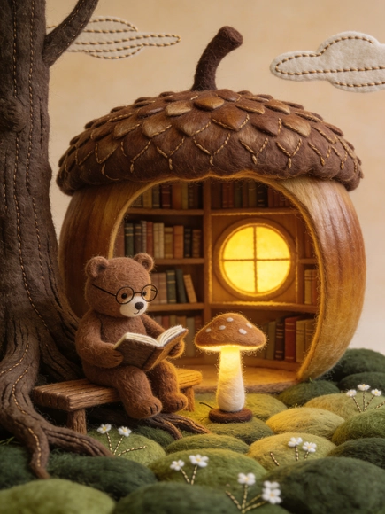 | 温暖的羊毛毡手工拼贴风格插画。森林深处一间由巨大橡果构筑的图书馆，暖黄色的灯光从圆窗透出。画面主体是一个棕色的小熊正坐在树根长椅上，戴着细框眼镜认真翻阅一本书，身旁是一盏散发柔光的蘑菇灯。地面由深浅不一的绿色纤维织物堆叠成草地，点缀着细线刺绣的小白花。画面上方是低饱和度的莫兰迪色系天空，几片带有针脚纹路的云朵随风飘动。材质感极强，纹理清晰可见，营造出一种绝对安静、安全且充满智慧之光的治愈空间。3:4 | 羊毛毡风格 | 可爱小熊 | 治愈氛围
 | 大面积留白，雾蓝宣纸背景，极简构图。一条曲折的木栈道作为画面唯一主体，两侧大面积留白占比至少70%，形成强烈视觉压迫感。工笔水墨淡彩画风格，极细毫笔认真勾勒。栈道呈现海边市集：渔夫、挑担卖贝壳的小贩、推手推车的人、卖风筝的小摊、街头小乐师与围观的人、炊烟与茶汽、海鸥、猫、孩子追逐泡泡。人间烟火，趣味十足。合适位置盖一枚朱红篆书印章“海边闲事”。3:4 | 工笔水墨风 | 萌猫元素 | 烟火气息
 | 凹凸纹理画面，绿色渐变森林，等高线，自然， 植物，线画，线条画，创意艺术，极简主义，线条设计叠加几个不规则弧形色块，自然纹理，悦目，细节丰富。高清 色彩 质感。 | 极简主义风 | 创意插画
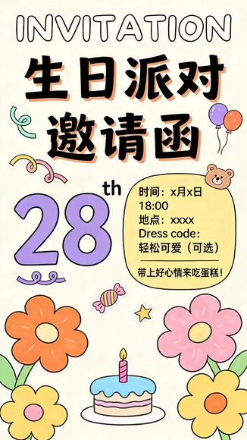 | 竖版生日邀请函海报，手绘涂鸦风，线条像蜡笔+马克笔混合，整体配色统一为奶油米白底+珊瑚橙+薰衣草紫+薄荷绿点缀，留白充足但热闹。顶部大字英文手写“INVITATION”，下方中文主标题两行：第一行“生日派对”，第二行“邀请函”（字要粗、可读、带轻微手写抖动感）。左侧用大号数字写“28th”，数字为薰衣草紫，旁边画一条小弧线像彩带。右侧用一个淡黄色圆角信息卡片承载关键信息，卡片上用清晰黑字写： 时间：x月x日 18:00 地点：xxxx Dress code：轻松可爱（可选） 卡片下方加一行更口语的小字：“带上好心情来吃蛋糕！” 画面点缀元素换成更一致：小熊气球、彩带、糖果、星星小贴纸、两三朵大花（橙/粉/黄），底部中间放一个简化小蛋糕插画（奶油蓝+粉色蜡烛），整体像小红书风手绘邀请函，文字清晰不拥挤，比例9:16。9:16 | 手绘涂鸦风 | 生日派对邀请函 | 可爱氛围
 | 一双手合拢托起，手部里侧呈粉蓝渐变色，背景是黑白点绘风格。在手掌中漂浮着几条橙色小鱼，周围环绕着星星、彗星和宇宙线条，仿佛手中托着一个迷你宇宙。画面充满幻想感，将自然与宇宙元素融合，表现出神秘、保护与万物互联的主题。 | 点绘艺术风 | 手掌迷你宇宙 | 神秘氛围
 | 运用超现实主义的视觉风格，一只刚拆开的快递盒内部出现了一座充满创意的微型厨房，一位可爱的迷你厨师在其中，带着白色的厨师帽，认真地做着晚餐，画面背景是干净的纯色，在画面上方居中的位置以富有艺术感的排版写着“Dinner”。 | 超现实主义风 | 微型厨房场景 | 创意氛围
 | 艺术感，人像摄影，画面背景为鲜艳的红色，强烈的色彩奠定了视觉基调。人物主体呈现出模糊效果，似乎运用了动感模糊或多重曝光技法，光线在人物面部和身上交织，形成光影的碰撞。明亮的光斑与红色背景形成高对比度，营造出神秘、朦胧且富有张力的氛围。这种处理方式弱化了人物具体面貌等细节，更强调光影、色彩组合带来的抽象艺术感，给观者留下广阔的想象空间，传递出一种独特的情绪和视觉体验。 | 创意艺术风 | 人物形象 | 神秘氛围
 | 画面以浅灰为背景，红色半圆填充构成几何精度风格的“喜樂”二字，笔画由半圆朝上严格几何排列而成3:4 | 创意艺术风 | 创意插画
 | 四季主题装饰插画，极繁主义风格，穆夏风格。画面为竖向长幅构图，春夏秋冬四个区域从上到下排列。以植物与果实为主体：春季嫩芽与郁金香，夏季向日葵与繁盛绿叶，秋季枫叶与橡果，冬季松枝与霜花。精致矢量线条与高密度装饰纹样，色彩层次丰富，植物图案华丽细腻。9:16 | 创意艺术风 | 创意插画
 | 画面右侧是几朵盛开的白色牡丹花，花瓣层层叠叠，纹理细腻，花蕊呈黄色。牡丹花后方是一座红色的中式古建筑，建筑飞檐翘角，细节丰富。背景为浅色的纹理墙面，整体画面简洁而富有古典美。创意将自然花卉与传统建筑结合，展现东方文化的韵味。手法运用了工笔画的细腻笔触，色彩鲜艳且富有层次感。风格偏油画质感，立体感，给人一种古朴典雅的感觉。 | 创意艺术风 | 场景插画
 | 油画质感，大写意，画面居中构图的一抹尘埃组成细小密集的音符群，层层叠叠构成乐章，层次分明，梦幻，画面底线上一个的头戴耳机少男拿着油漆刷子在墙上涂上乐曲，旁边有一个油漆桶，动态模糊，艺术作品，极简，大面积留白，克莱因蓝色细腻颗粒纹理纸质背景。 | 极简主义风 | 创意插画 | 梦幻氛围
 | 封面设计，海报，大师级排版，极具艺术的现代海报设计风格。背景为Moebius (Jean Giraud)风格，极繁主义，复古拼贴风格，蒙太奇，构图夸张，复古字体，植物动物元素，色彩蓝色和红色，现实与梦境交织，强调心理情绪空间。丝网印刷、半调图案，噪点。极小的主标题“海底生命”“2026特刊”。3:4 | 创意艺术风 | 动物形象
 | 原始派艺术，亨利·卢梭艺术风格，工笔般细致线条。明亮复古装饰风格的房间内，高大的深木书架摆满书籍。房间布置大量绿植盆栽，热带植物、龟背竹、兰花、郁金香盛开。华丽天鹅绒沙发与雕花书桌形成视觉中心，书桌上停着一只蓝灰色鹦鹉。整体色彩更改为孔雀蓝、赭石橙与象牙白对比，色彩鲜活饱满。氛围优雅浪漫，细节繁复入微，对比强烈，高清细节，质感丰富。3:4 | 创意艺术风 | 创意插画
 | 情绪写意，极大面积负空间弥散留白，缤纷光影弥散渐变构成的模糊飞鸟轨迹，微粒子浑浊模糊的曼妙隐约翼影，无细节，模糊不清，黑色背景，渐变泛光光影+折射光影，动态美学，完美配色，清冷，层次，冷暖对比反差，诗意，治愈，强张力构图，前卫艺术美学，高级感。鸟翼未留形骸，却把天空的呼吸揉成光影里飘飞的诗行，每一道折射都载着风的私语，在黑幕上写满自由的轮廓。 | 创意艺术风 | 创意插画 | 治愈氛围
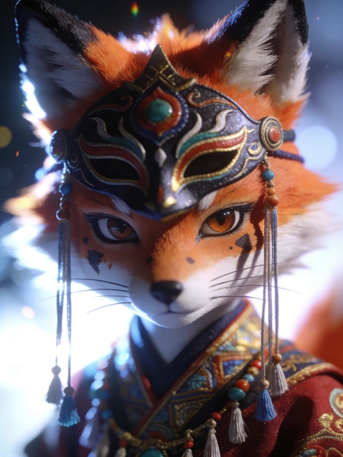 | 一幅大师级的3D渲染超高清画作，具有BJD人偶般的精致质感和写实逼真的插画特效。画面采用上半身构图的近距离特写，主体是一只可爱又略带贱萌感的狐狸。它身穿华丽且极具垂坠感的古风萨满服饰，佩戴神秘面具，正在进行神秘的萨满舞祭祀仪式。狐狸有着极度细致的毛发渲染和精致的五官，它直视镜头，眼神极具穿透力，充满情绪张力和宿命感。画面拥有极强的戏剧性明暗交错光影，采用双色温闪光灯和侧光布光，在狐狸面部留下斑驳的阴影。整体氛围清冷而神秘。镜头采用极浅景深，背景呈现强烈的光斑虚化，配合柔焦和高斯模糊营造出朦胧感，但焦点处的线条依然锐利清晰，色彩艳丽，充满虚实结合的构图张力。3:4 | 创意艺术风 | 创意插画 | 神秘氛围
 | 微观视角，微距镜头，小女孩在台灯下为纸上盆栽浇水，周围是由写满中文文字的试卷与书页卷成巨大的迷宫，纸张间透出中等暖光，场景涉及体积光与微小效果，电影级构图，黄昏暖色调，简约卡通风格，构图简洁、画面思维与空间感。3:4 | 创意艺术风 | 少女形象
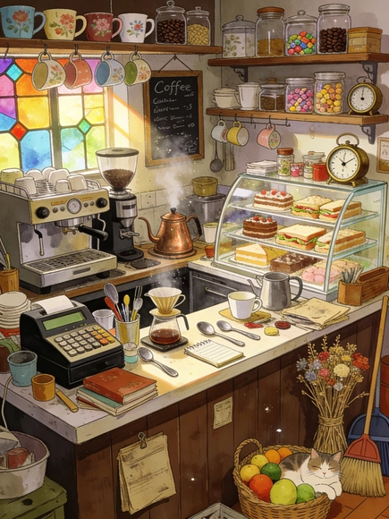 | 温暖治愈的插画风格，极繁主义的复古杂货铺兼咖啡馆吧台后厨。画面充满生活气息，杂物堆积如山。吧台内塞满了：复古意式咖啡机、磨豆机、正在烧水的老式铜壶、透明展示柜里塞满的自制蛋糕和三明治。架子上和墙上挂着：各种花色的陶瓷马克杯、玻璃储物罐（里面装着咖啡豆、茶叶、糖果）、手写菜单黑板、复古计时器。台面上堆着：手冲壶、滤杯、各种搅拌勺、旧书、账本、收款机。角落里有：一筐新鲜水果、一捆捆的干花、慵懒的猫咪、扫帚和簸箕。阳光透过彩色玻璃窗洒进来，尘埃飞舞，色彩丰富且柔和3:4 | 创意艺术风 | 萌猫元素 | 治愈氛围
 | 艺术设计海报，沙漠元素矢量插图，卡通风格，简单的形状和线条，海报上面有文字“保护绿洲”，风格可爱，有沙漠、绿洲、植物、动物元素 | 创意艺术风 | 动物形象
 | 极简插画，虚实结合，模糊泛蓝颗粒肌理，单一的纯色背景，模糊感+颗粒感+肌理感+朦胧感，清新淡雅，治愈配色，色彩冷暖对比强烈，强调梦幻温暖的氛围感，微光，隐约出一只下潜的鲸鱼和水波纹形态，非传统构图方式，动态模糊，自序，艺术，高级的氛围感3:4 | 极简主义风 | 创意插画 | 治愈氛围
 | 版画风格城市插画，上海东方明珠及建筑群（红白色调细节，建筑线条），前景绿植花卉（绿、红配色质感，植物纹理），黄浦江水面（波纹细节，渲染自然），色彩（红、绿、白为主色调搭配），线条利落（版画风格，精细线条设计），复古版画质感（风格统一，氛围浓厚），强调版画风格与上海城市主题 | 创意艺术风 | 场景插画
 | 火车飞起来，通往云层，有想象力，特写亚麻油毡刻版画，彩色，有纹理，有图案，精美的艺术印刷品，版画风格 | 创意艺术风 | 创意插画
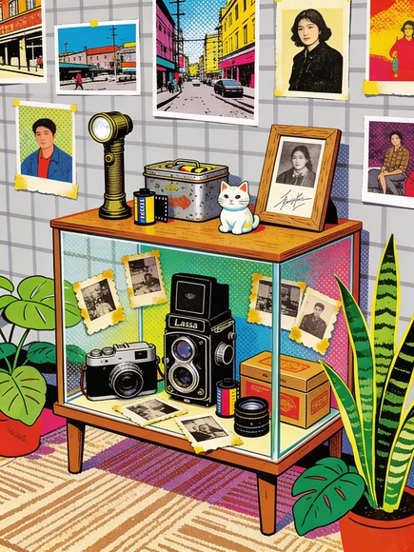 | 抽象艺术点绘法（各种波点、颗粒、纹理构成）插画，丝网印刷质感，稚拙笔触的潮流艺术风，融合了复古与当代艺术的特质。画面核心是一个复古相机陈列柜，里面陈列着老式胶卷相机（莱卡、海鸥）、镜头盒，周围摆放着旧照片（带泛黄边）；上面摆放多样物件：复古手电筒、装胶卷的铁皮盒子、陶瓷小猫摆件、带签名的照片、木质相框；背景是浅灰格子图案的墙面，挂满摄影作品（街景、人像主题）；地面是浅棕条纹花纹地毯，周围环绕绿萝、虎皮兰。整体融合民间艺术的稚拙感与当代潮流活力，通过明快的色彩碰撞和细节满满的物件组合，营造充满复古摄影记忆的室内视觉体验。3:4 | 点绘艺术风 | 萌猫元素
 | 糖霜小男孩在巧克力船表面，火箭由拐杖糖与马卡龙组装，环形山是融化冰淇淋勺造型，背景为奶油裱花云朵的粉色黏土板，整体可食用质感。 | 创意艺术风 | 创意插画
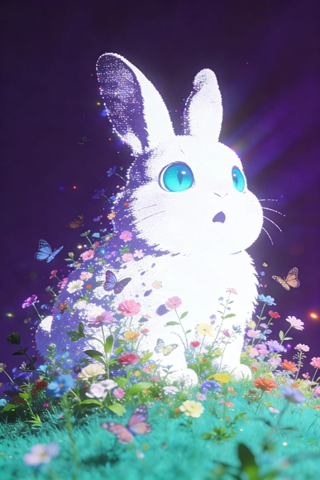 | 极简未来主义光效艺术风格，纯深紫背景，幻觉+重复+致幻视觉语言，弥散光效，色彩半调与丝网印刷颗粒质感，复古视觉。随机模糊与随机构图元素：蝴蝶、植物与花朵从下方青绿色草地开始生长，逐渐组成一只胖嘟嘟的白色长耳兔的轮廓。兔子置身深浅不同的彩色花海中，睁着巨大的青蓝色眼睛，表情惊讶。采用非对称艺术构图，画面密集分布花朵与绿植，梦幻治愈系壁纸氛围。动态视角与大张力角度，视觉错觉与超现实主义融合。投影+荧光+柔光+虚化+色散效果叠加，珠光反射与高光质感增强氛围。超清晰细节表现，32K超高清画质，画面张力强烈。2:3 | 超现实主义风 | 创意插画 | 治愈氛围
 | Y2K千禧年风格数码拼贴艺术。主角是一群低保真（Lo-Fi）像素风格的赛博朋克滑板少年，正在做极其夸张扭曲的滑板腾空动作。画面由大量故障艺术（Glitch）纹理、旧电脑错误弹窗、马赛克和早期互联网图标堆砌而成。极繁主义构图，没有留白。酸性霓虹色调（荧光绿、电光紫、镭射蓝）。屏幕扫描线噪点，数码破碎感，极其混乱且潮流3:4 | 创意艺术风 | 创意插画
 | 一张涂鸦作品，密密麻麻重叠，不同种类小狗涂鸦，色彩鲜明和谐，用Mr Doodle风格，画面全部布满，没有留白空隙，大师作品，大师艺术风格，大胆前卫，抽象概念。 | 创意艺术风 | 创意插画
 | 背景白色，极简，九宫格，不同形态的小女孩，灵魂画手，手绘线稿，涂鸦风格，普鲁士蓝色线勾勒，小女孩，趣味，绘本风，雷蒙德·布里格斯（Raymond Briggs）和马蒂亚斯·阿道夫松（Mattias Adolfsson）风格的插画，彩铅与水彩混合创作，手稿，大师杰作 | 绘本风格 | 少女形象
 | 厚涂油画风格，明显笔触与颜料堆叠。俯视极简构图，大面积米色纹理纸背景。画面中央斜向一块湖蓝色地形块作为视觉主体。区域内包含微型乡村景观：弯曲小溪、一棵小石榴树、飘落枫叶、零散野花、一位在河边写生的年轻画家。厚薄笔触塑造立体感，留白与细节形成对比。4:3 | 极简主义风 | 创意插画

